画面遷移図
「ログイン」
ボタン押下

トップページ

ログイン画面

「本一覧」
ボタン押下

本一覧画面

画面項目定義
ヘッダー
画面No.
1
画面名
ホーム画面
概要
本のリストなど
このサイトにアクセスしたとき、最初に表示される画面。本のリストが表示されていたり、ログイン画面などの機能へアクセスするためのボタンなどがある。

フッター

画面No.
2
画面名
ログイン画面
概要
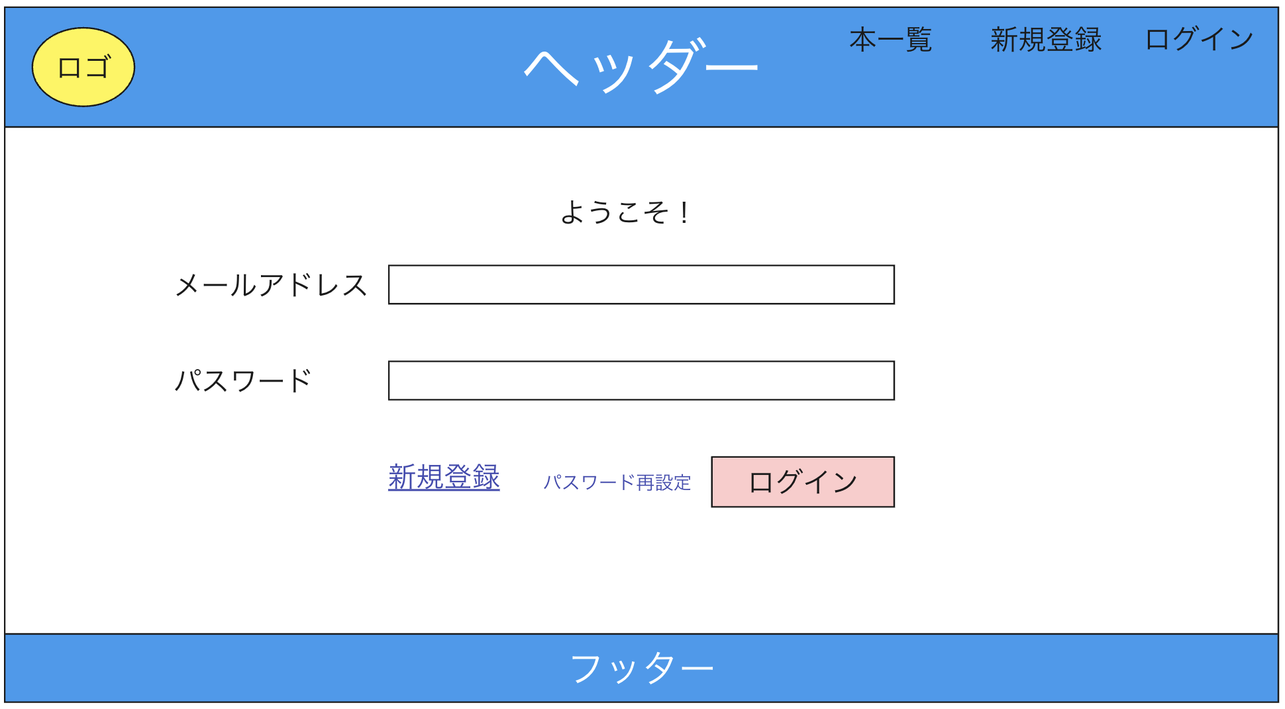
ログインの画面。新規登録やパスワード再設定画面へのリンクもある。

